Sheet1
商户名称 | 实施人员 | 问题描述 | 解决方法
无锡六府 | 黄纯伟 | 商户反映饿了么官方外卖的流水跟系统上的流水不一样 | 流水统计的方法不一样，饿了么外卖配送费不计入流水，具体流水以饿了么官方为主
煲仔饭天润城店 | 徐沛华 | saas退出后，就打不开了 | 版本问题，降一个版本就好了
煲仔饭天润城店 | 徐沛华 | 58打印机驱动安装不上，一选择端口就停止服务 | 在它无响应之前选好端口
石器烤肉 | 陈乾维 | 天之河4G机器SaaS概率性出现无法开台、卡死情况，卸载美团小百合和360等无用软件之后，问题并未解决 | 重装操作系统解决
漫时光炸鸡铺 | 高阳 | 调试打印模板，开启自定义后58打印机模板可以调试可以打印，标签打印机不出单 | 后台把标签打印机改为80纸张宽度
维面馆 | 翁晨 | 系统奔溃后无法自动修复 | 恢复到上一次正确启动项
八戒肥肠 | 周腾飞 | 安装SAAS-2.0软件出现连接不上服务器，无法启动 | 1.通过在管理中打开服务查看mysql是否启动（未启动则要启动）2.在安装文件目录中查找“MySql”文件中“bin”文件查看my（ini）配置文件中“basedir/datadir”路径是否正确。
京茶山(南通八仙城店) | 杨磊 | 商户反映收银打印机不出单，经过检查，所有设置都正常，同时打印机会陆续出之前未出的单据 | 到D盘把HLLSaaSPOS文件夹里的printJob里的未出单的单据全部删除，打印机就可以正常出单。

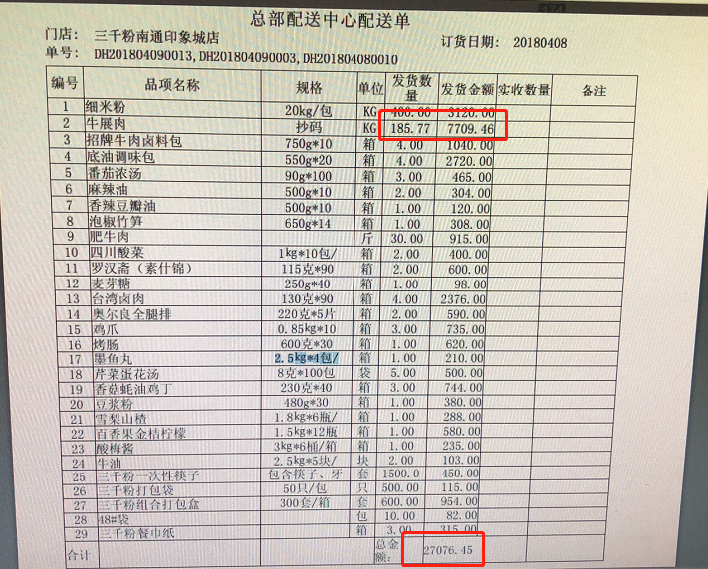
两个天堂 | 刘乐乐 | 打印配送单上，品相金额比总额多一分钱 | 修改打印模板给对应字段增加四舍五入参数保留三位小数
无锡六府 | 黄纯伟 | 商户反映饿了么官方外卖的流水跟系统上的流水不一致 | 流水统计的方法不一样，饿了么外卖配送费不计入流水，在后台商户中心综合参数设置里关闭饿了么统计配送费
无锡六府 | 黄纯伟 | 商户反映美团官方外卖的实收跟系统上的实收不一致 | 美团菜品分成和平台抽成跟SAAS计算不一样，研发月底推动，发版时间待定
大卤爷 | 陈乾维 | 使用抵用券后，收银系统将抵用券的优惠金额进入实收，导致报表实收出错 | 经排查，WebAPP版本号20180321有bug，更新至WebAPP版本号20180408解决

李不管南通店 | 徐沛华 | 厨房打印机出单延迟 | 网络问题，猫功率小带不动，加一个路由器。 | 加一个路由器。
无锡六府 | 黄纯伟 | 商户反映饿了么saas2.0退单后SAAS上不能作废 | 反馈研发调用数据库账单作废，研发近期发版解决
沽涷恒隆店 | 黄纯伟 | 商户反映美团官方外卖的单数和SAAS1.0上单数不一致 | 发现是顾客有退单，SAAS上没有作废账单导致，点击作废即可
大卤爷 | 陈乾维 | 对接美团外卖后，美团外卖实收金额记为优惠金额 | 店长将结账科目外卖中的美团外卖科目关闭，开启后即可恢复正常
乌茶邦 | 陈乾维 | 新开店铺后，实名认证通过，微信付款后，乌茶邦商户简称显示为另一个结算主体的简称，支付通道异常导致。 | 无需更改结算账户简称，联系远程组审核，将异常汇报，等待处理。
纳西老太 | 陈乾维 | 结账单不打印，收银机器卡顿 | C盘存储空间已满，导致打印任务无法正常打印，收银机器卡顿，清理磁盘缓存文件，并删除无用程序，将安装在C盘的部分程序迁移到其他分区。
冰雪之翼 | 杨磊 | 交班和日结会出现账单实收金额与菜品实收汇总金额不一致，1.0与2.0都出现过. | 1.0的账单没有问题，反结账直接买单就可决. 2.0需要找肖明夜把账单改成未结账状态，检查折扣，如折扣有问题，给商家说好，用减免在结账，可解决问题。

